Comp. onda
VERIFICAÇÃO DA PERFORMANCE DE ESPECTROFOTÔMETRO

 |  |  | Verificação |  |  | Verificação intermediária

1- Exatidão do comprimento de onda (nm): região UV/VIS, para faixa espectral até 2 nm

Responsável pela verificação (prática): |  |  |  |  |  |  | Data:

Identificação dos equipamentos utilizados:
Espectrofotômetro: |  |  |  |  |  | Termômetro:
Temperatura do compartimento da cubeta: |  |  |  |  | °C (temperatura recomendada: entre 20 e 25 °C)
Filtro 666-F1:
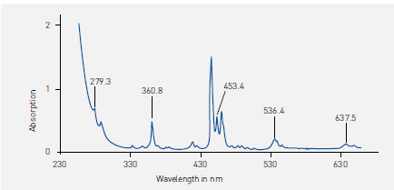

 | FIGURA 1. Espectro típico de um filtro de vidro de oxido de hólmio – 666-F1. (largura da fenda 1,00 nm, tempo de integração 0,2 s, velocidade de varredura de 15,00 nm/min, intervalo de coleta de dados de 0,05 nm)

 | TABELA 1. Resultados da varredura do Filtro 666-F1, em nm.
 | Valor nominal | Leitura A | Leitura B | Leitura C | Leitura média | Tolerância
 | 279.3 |  |  |  |  | 269,3 - 289,3
 | 360.8 |  |  |  |  | 359,8 - 361,8
 | 453.4 |  |  |  |  | 452,4 - 454,1
 | 536.4 |  |  |  |  | 535,4 - 537,4
 | 637.5 |  |  |  |  | 636,5 - 638,5

Condições de análise:

Largura da fenda: |  |  | nm
Tempo de integração: |  |  | s
Velocidade de varredura: |  |  | nm/min
Intervalo de coleta de dados: |  |  | nm

 |  |  | Aprovado |  |  | Reprovado

Responsável pela verificação dos dados e aprovação do equipamento:

Observações:

FQ-07.20 (anexo à IT-07.03.04) - RA - revisão 08 de 19/09/24 - Página 1/3

